遷移図
画面遷移図
ログイン

メニューバー
パスワード再設定

ダッシュボード
日報入力
工事一覧
集計
マスター管理

工事編集
工事台帳
社員別出面一覧
得意先マスター
現場別出面一覧
科目マスター
現場管理
勤怠表
外注マスター
業者別月別一覧
社員マスター
受注管理
請求処理
材料マスター

入金処理
勤務区分マスター

未収一覧
役職/役割マスター

単位マスター
発注管理
発注処理

支払処理

未払一覧

業者別支払一覧

ログイン
画面名 |  | ログイン
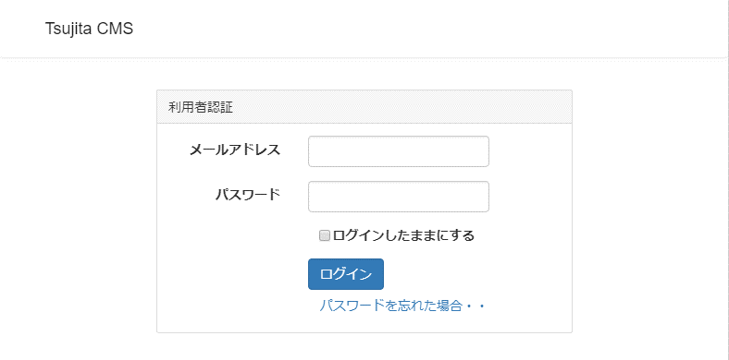

 | 説明

 | ・利用者を制限・特定するため、メールアドレスとパスワードによる認証を行う。
 | ・パスワードを忘れた場合は、パスワード再設定用のページのアドレスを記載したメールを
 | 送信し再設定を行う。

ダッシュボード
画面名 |  | ダッシュボード
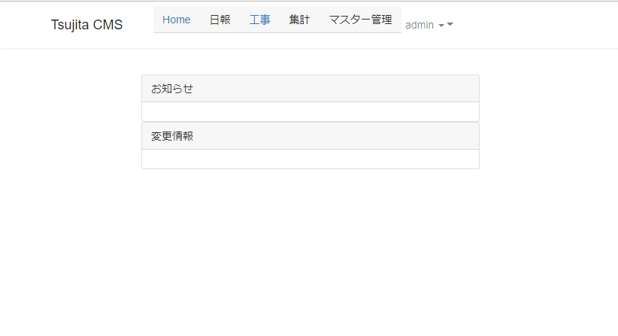

 | 説明

 | ・利用者へのお知らせ等を表示する画面
 | ・内容については要望を募り対応する。

工事一覧
画面名 |  | 工事一覧
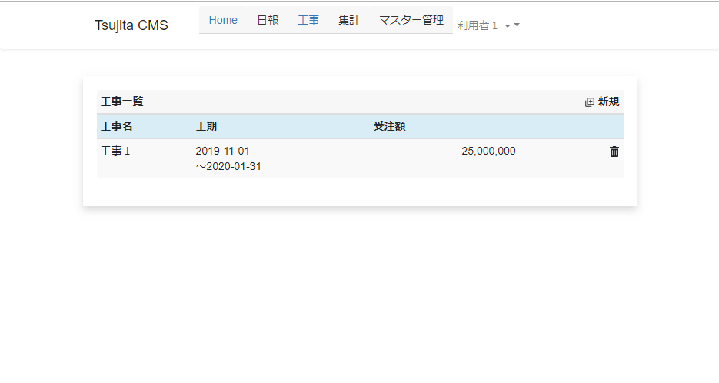

 | 説明

 | ・工事の一覧を表示します。
 | ・工事の追加・削除をおこないます。
 | ・表示する項目については、要望・意見を募り対応します。

工事編集
画面名 |  | 工事編集（追加・削除）
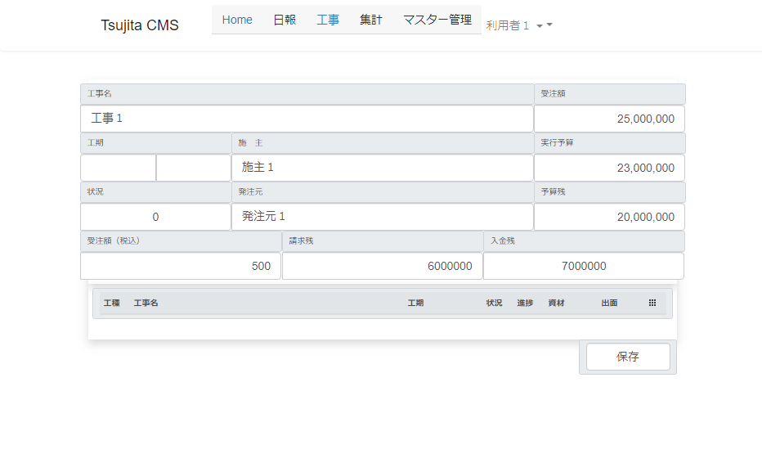

 | 説明

 | ・工事（契約内容）を追加・変更します。
 | ・保存ボタンを押すことで表示された内容をデータベースに保存します。

 | 工事名 |  | 工事の名称を入力
 | 受注額 |  | 受注額を入力（履歴項目）
 | 工期 |  | 工期を入力（履歴項目）
 | 施主 |  | 施主を入力
 | 実行予算 |  | 実行予算額を入力（履歴項目）
 | 状況 |  | 工事の状況「未着手/進行中/完工」を表示（履歴項目）
 | 発注元 |  | 発注元を入力
 | 予算残 |  | 実行予算の残高を表示（自動計算）
 | 受注額（税込み） |  | 税込み受注額を表示（履歴項目）
 | 請求残 |  | 未請求の残高を表示（自動計算）
 | 入金残 |  | 未入金残高を表示（自動計算）
 | 工種/現場一覧 |  | 工種/現場の状況とその一覧を表示。選択すると編集画面へ遷移

 | ※履歴項目：誰が、いつ、どの値を設定したかを履歴として保存し、確認できるようにする

現場編集
画面名 |  | 現場編集
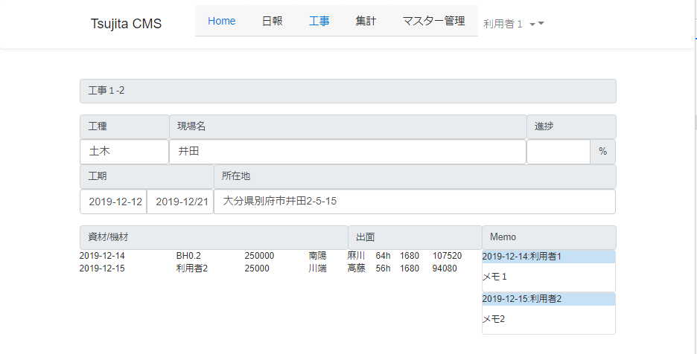

 | 説明

 | ・工種/現場の情報を編集します。
 | ・保存ボタンを押すことで表示された内容をデータベースに保存します。

 | 工事名 |  | 工事の名称を入力
 | 工種 |  | 工種を入力（リストから選択）します
 | 現場名 |  | 現場名を入力します。
 | 進捗 |  | 施主を入力進捗を入力します。
 | 工期 |  | 工期を入力します。（カレンダーで選択）
 | 所在地 |  | 現場の所在地を入力します。
 | 資材/機材 |  | 購入した資材やリースした機材を表示します（入力は日報）
 | 出面 |  | 出面を表示します（入力は日報
 | メモ |  | メモを追加・変更・削除し、表示します。

 | ※履歴項目：誰が、いつ、どの値を設定したかを履歴として保存し、確認できるようにする

